Dashboard
 |  |  |  |  |  |  |  |  |  | <-종목별공시URL은 코스피 코스닥 10개만 끌고와서 Z5:Z24에 넣기

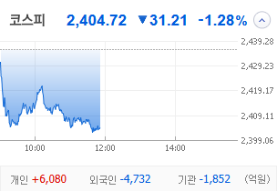
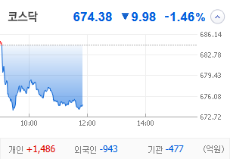
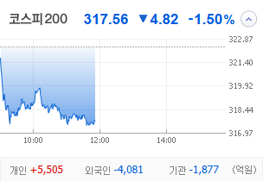
KOSPI | KOSDAQ | KOSPI 200 | 상승종목 |  |  |  |  |  |  |  | 종목별 투자정보
 |  |  | 번호 | 구분 | 등락률순위 | 종목명 | 현재가 | 전일비 | 등락률 | URL | 종목명 | 남선알미늄
 |  |  | 1 | KOSPI | 1 |  |  |  |  |  | 현재가 |  |  | #N/A
 |  |  | 2 |  | 2 |  |  |  |  |  | 전일비 |  |  | #N/A
 |  |  | 3 |  | 3 |  |  |  |  |  | 등락률 |  |  | #N/A
 |  |  | 4 |  | 4 |  |  |  |  |  | 거래량 |  |  | #N/A
다우산업 | 나스닥 | S&P 500 | 5 |  | 5 |  |  |  |  |  | 시가총액 |  |  | #N/A
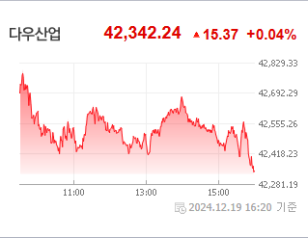
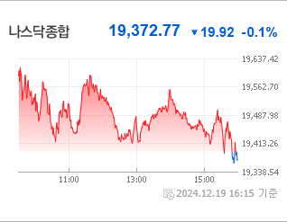
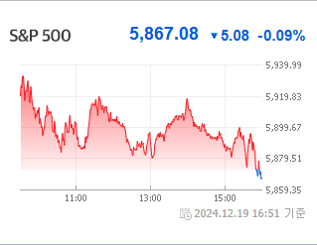
 |  |  | 6 |  | 6 |  |  |  |  |  | 영업이익 |  |  | #N/A
 |  |  | 7 |  | 7 |  |  |  |  |  | 외국인비율 |  |  | #N/A
 |  |  | 8 |  | 8 |  |  |  |  |  | PER |  |  | #N/A
 |  |  | 9 |  | 9 |  |  |  |  |  | ROE |  |  | #N/A
 |  |  | 10 |  | 10 |  |  |  |  |  | PBR |  |  | #N/A
USD환율 | JPY환율 | EUR환율 | 11 | KOSDAQ | 1
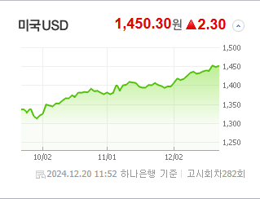
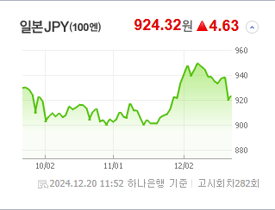
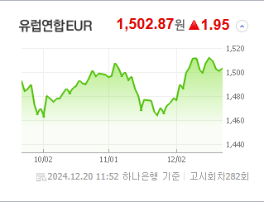
 |  |  | 12 |  | 2 |  |  |  |  |  | 종목별 공시지표 |  | 오늘의 리포트
 |  |  | 13 |  | 3 |  |  |  |  |  | 파일명 | URL | 구분 | 개수
 |  |  | 14 |  | 4 |  |  |  |  |  |  | #N/A | 시황정보 | 0
 |  |  | 15 |  | 5 |  |  |  |  |  |  |  | 투자정보 | 0
 |  |  | 16 |  | 6 |  |  |  |  |  |  |  | 종목분석 | 0
WIT | 유가 | 금 | 17 |  | 7
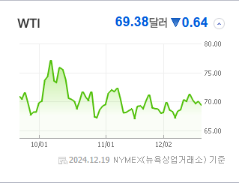
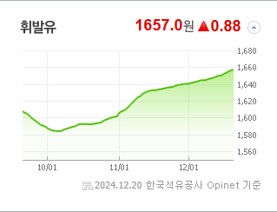
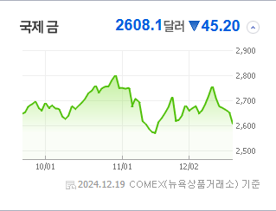
 |  |  | 18 |  | 8 |  |  |  |  |  |  |  | 경제전망리포트
 |  |  | 19 |  | 9 |  |  |  |  |  |  |  | 파일명 | URL
 |  |  | 20 |  | 10 |  |  |  |  |  |  |  | AG23 | AH23

 | 전일대비
 | 업종별시세 |  | 주요 뉴스 |  |  |  |  |  |  |  | 오늘자 뉴스
 |  |  | 출처 |  | 제목 |  |  |  |  | URL | 제목 |  | 출처 | URL
 |  |  | 헤럴드경제 |  | 외인 코스피서 2조 넘게 이탈한 3가지 이유 |  |  |  |  | ▶
 |  |  | 헤럴드경제 |  | 美증시 시총<63조달러>, 글로벌 절반 넘었다 |  |  |  |  | ▶
 |  |  | 서울경제 |  | 저점 찍었나…삼성전자 순매수 1위[주식 초고수는 지금] |  |  |  |  | ▶
 |  |  | 헤럴드경제 |  | QQQ 투자? 당신도 ‘비트코인’ 투자자!…대표 나스닥 ETF, ‘마이크로스트레티지’ 편입 효과는? [투자260] |  |  |  |  | ▶
 |  |  | 한국경제TV |  | 美 트럼프發 셧다운 위기...탄핵정국 韓 직격탄 우려 [오한마] |  |  |  |  | ▶
 |  |  | 뉴시스 |  | 불닭 열풍' 삼양식품, 하락장 속 나홀로 질주…최고가 경신 |  |  |  |  | ▶
 |  |  | 뉴시스 |  | 벨기에 빌딩 투자도 전액 손실로…늦어지는 금리인하 어쩌나 |  |  |  |  | ▶
 |  |  | 서울경제 |  | "대권 도전하나?" 질문에 "생각해 본 적 없다"…우원식 대답에 '테마주' 급락 |  |  |  |  | ▶
 |  |  | 헤럴드경제 |  | “11만달러 가나 했더니”···꺾인 비트코인, 연이틀 약세에 국내 가상자산株도 ‘뚝’ [투자360] |  |  |  |  | ▶
 |  |  | 뉴스1 |  | 재건 수혜주' 전진건설로봇 5거래일간 63% 급등…사상 최고가[핫종목] |  |  |  |  | ▶
 |  |  | 뉴시스 |  | "킹달러 수혜주"…자동차株 악셀 밟나 |  |  |  |  | ▶
 |  |  | 한국경제TV |  | 강세론자' 톰 리 "증시 비관론 지나쳐…저가매수 기회" |  |  |  |  | ▶
 |  |  | 서울경제 |  | ‘대기업 입주 속속’ 모습 갖춰가는 마곡, 서울 핵심 업무권역으로 우뚝 |  |  |  |  | ▶
 |  |  | 비즈워치 |  | 삼성증권 "롯데케미칼, 재무 리스크 사라졌지만…목표가는 하향" |  |  |  |  | ▶
 |  |  | 매일경제 |  | 이러다 진짜 ‘황제주’ 등극하겠네…전세계 주목 받으며 올해 247% 오른 삼양식품 |  |  |  |  | ▶
 |  |  | 매일경제 |  | “오늘도 영 맥 못 추네”…삼성전자 1%·SK하이닉스 2%대 약세 |  |  |  |  | ▶
 |  |  | 헤럴드경제 |  | ‘6600억 美 보조금’ 약발 안 통하는 SK하닉…FOMC·마이크론 쇼크에 K-반도체株 ‘휘청’ [투자360] |  |  |  |  | ▶
 |  |  | 헤럴드경제 |  | 코스피 2400 저지선마저 뚫리나…파월의 여진에 ‘흔들’ [투자360] |  |  |  |  | ▶
 |  |  | 한국경제 |  | "대선 도전하나?" 질문받더니…우원식 반응에 '테마주' 술렁 |  |  |  |  | ▶

배경화면저장페이지 나중에 입력해서 수정-디자인중


